手順書
操作手順書 |  |  |  |  | 作成日時：2019/08/30-20:39:49

 | １．操作環境

 |  |  | シナリオファイル名 | C:\Users\Administrator\Desktop\動作確認手順\シリアル返品登録.winsnr

 | ２．操作手順

 |  | ２．１．シナリオ：シリアル返品登録
 |  |  | ２．１．１．[返品登録]ウィンドウ |  |  | 確認日 | 結果
 |  |  | 画面 | 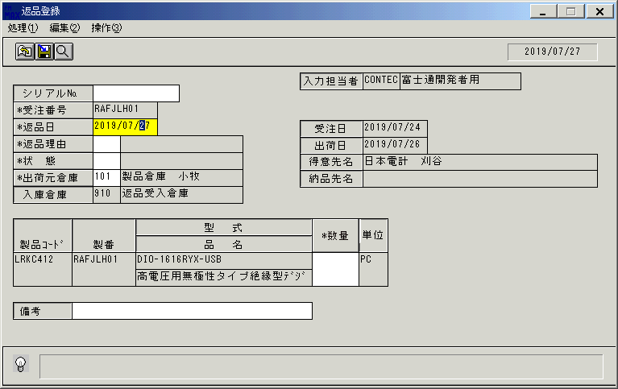
 |  |  | 操作内容 | 「返品登録」ウィンドウを表示し、上記のデータを呼出します。「数量」ボタンを押します。更新前データを取得します。「データ更新結果」シートを参照。

 |  |  | ２．１．２．[シリアル№登録]ウィンドウ |  |  | 確認日 | 結果
 |  |  | 画面 | 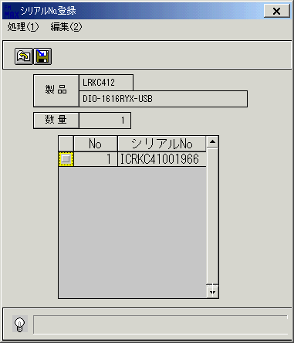
 |  |  | 操作内容 | 「シリアル№登録」ウィンドウを、表示します。

 |  |  | ２．１．３．[シリアル№登録]ウィンドウ |  |  | 確認日 | 結果
 |  |  | 画面 | 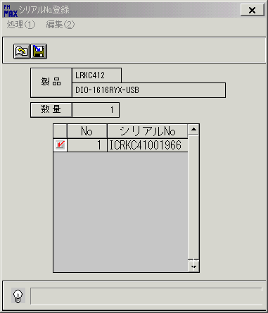
 |  |  | 操作内容 | 明細を選択します。

 |  |  | ２．１．４．[シリアル№登録]ウィンドウ - [シリアル№登録]ウィンドウ |  |  | 確認日 | 結果
 |  |  | 画面 | 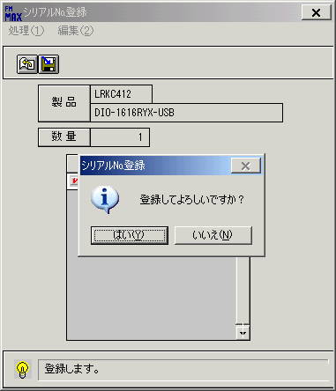
 |  |  | 操作内容 | 「更新」ボタンを押します。「更新確認」のメッセージが表示されます。「はい」を押します。

 |  |  | ２．１．６．[返品登録]ウィンドウ |  |  | 確認日 | 結果
 |  |  | 画面 | 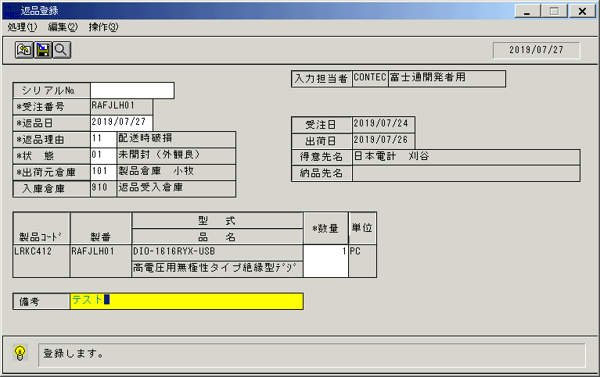
 |  |  | 操作内容 | 「備考」項目を入力します。

 |  |  | ２．１．７．[返品登録]ウィンドウ - [返品登録]ウィンドウ |  |  | 確認日 | 結果
 |  |  | 画面 | 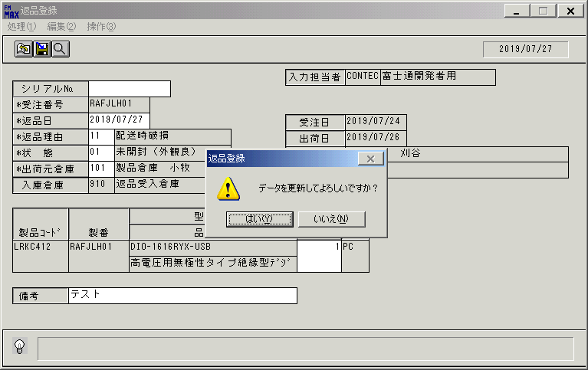
 |  |  | 操作内容 | TabまたはEnterキーを押します。「更新確認」のメッセージが表示されます。「はい」を押します。更新後データを取得します。「データ更新結果」シートを参照。

